画面遷移
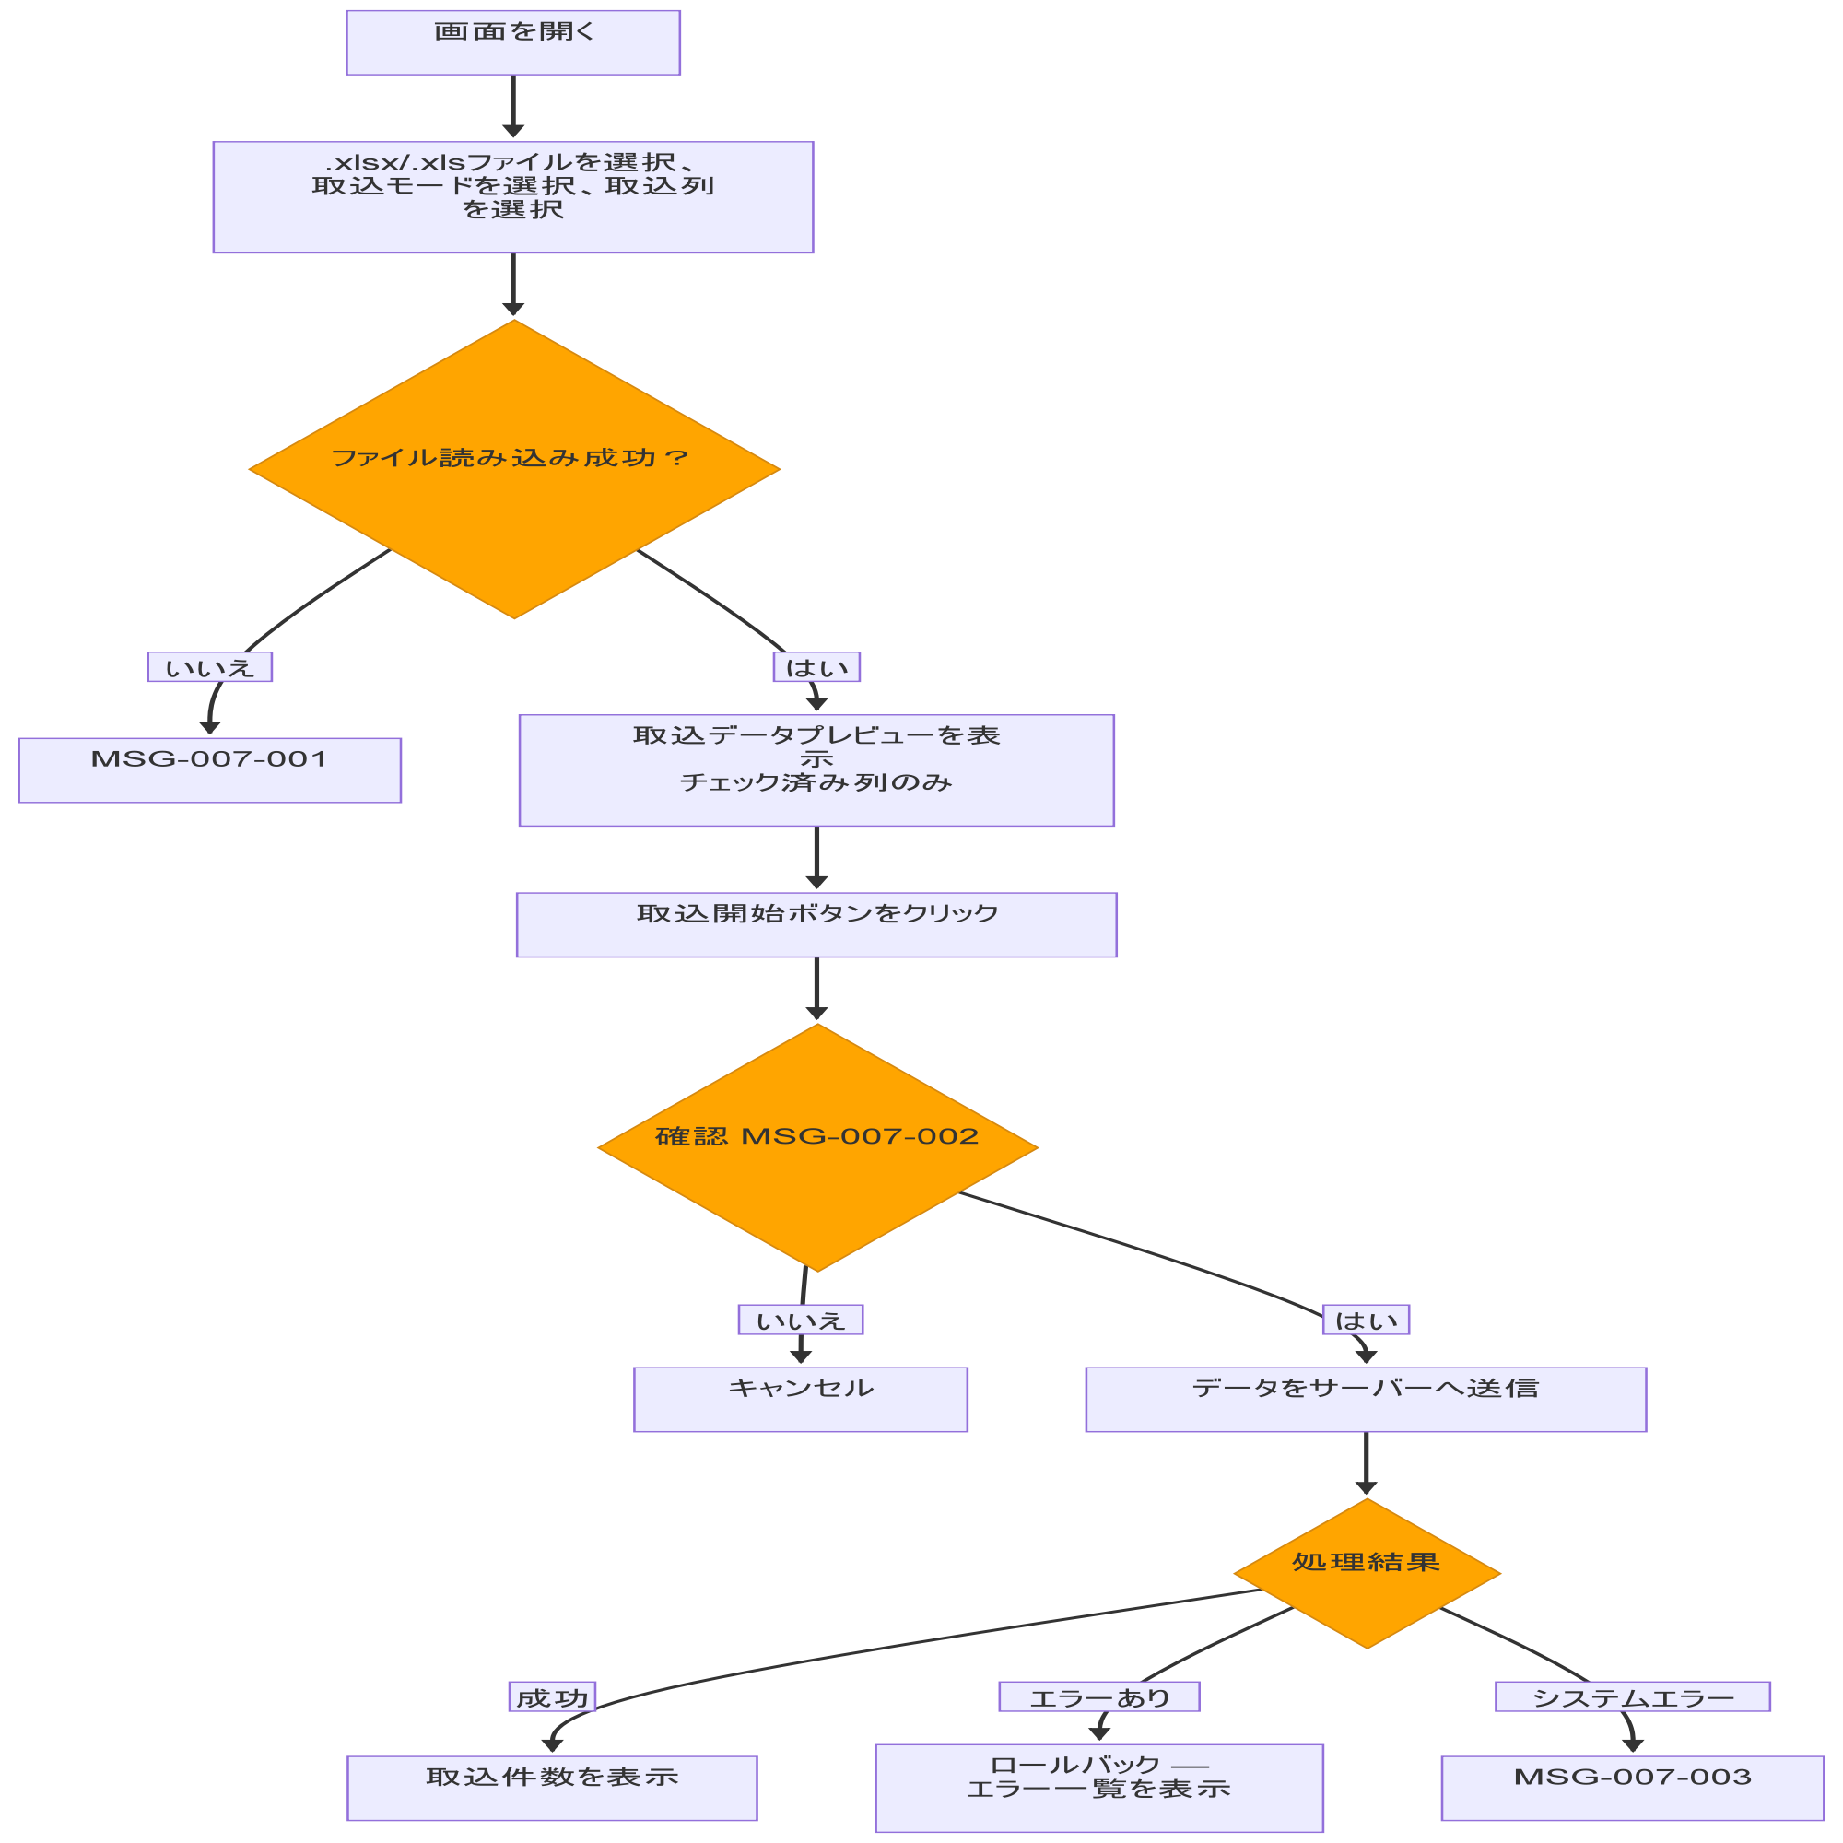
システム・アプリケーション名 | ドキュメント | シート名 | 作成日 | 作成者 | 更新日 | 更新者
クラウド版購読者管理システム | 画面設計書 | 画面遷移 | 2026/03/27 | Nguyen Truong An | 2026-04-22 | Nguyen Truong An

画面イメージ
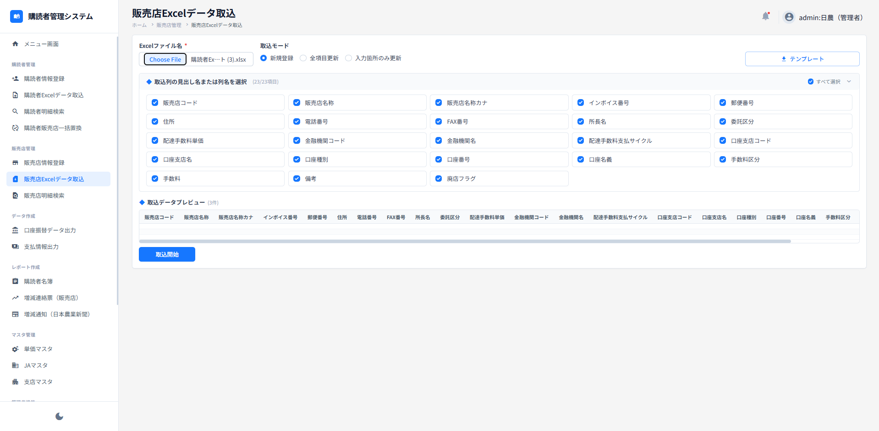
システム・アプリケーション名 |  | ドキュメント | シート名 | 作成日 | 作成者 | 更新日 | 更新者
クラウド版購読者管理システム |  | 画面設計書 | 画面イメージ | 2026/03/27 | Nguyen Truong An | 2026-04-22 | Nguyen Truong An

 | 画面ID | ACSMS-SCR-019 | 概要 | 販売店Excelデータ取込画面
 | 画面名 | 販売店Excelデータ取込画面

